エビデンス
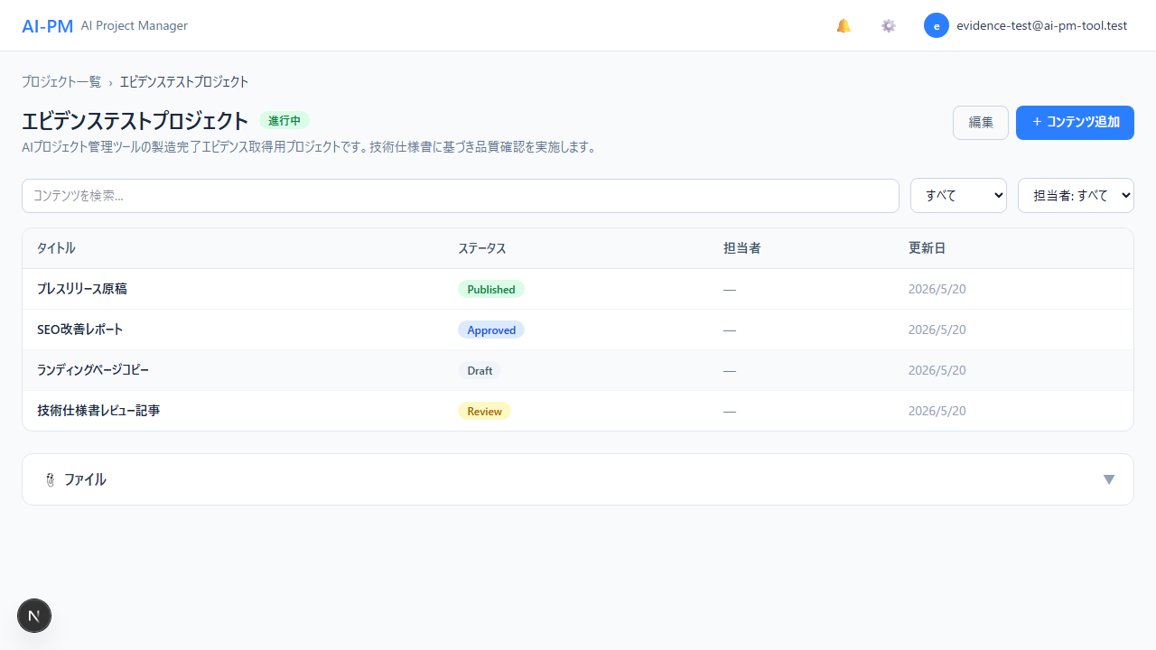
1. [認証] ログイン画面 | 01-01_ログイン画面.png
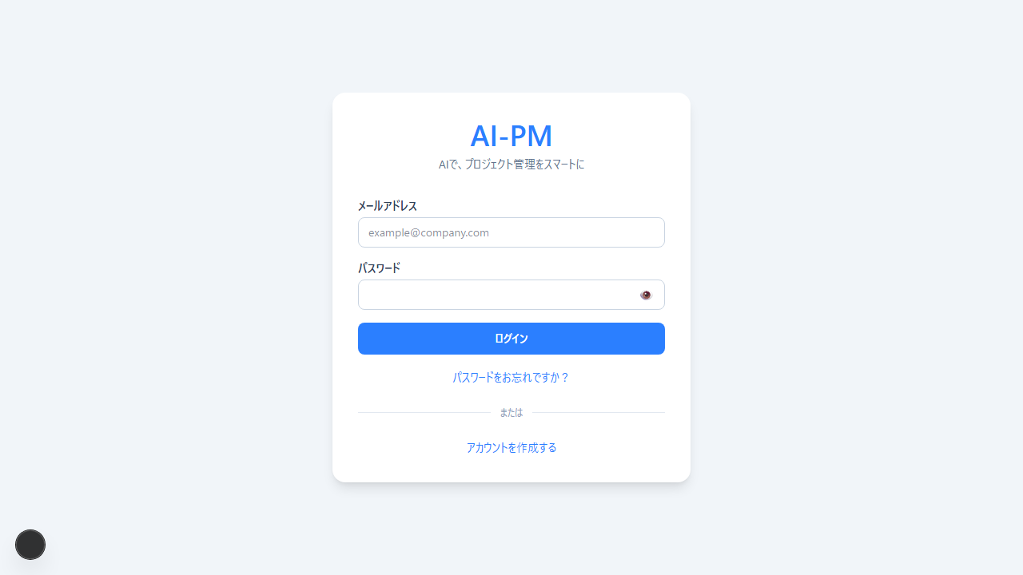

2. [認証] 新規登録画面 | 01-02_新規登録画面.png
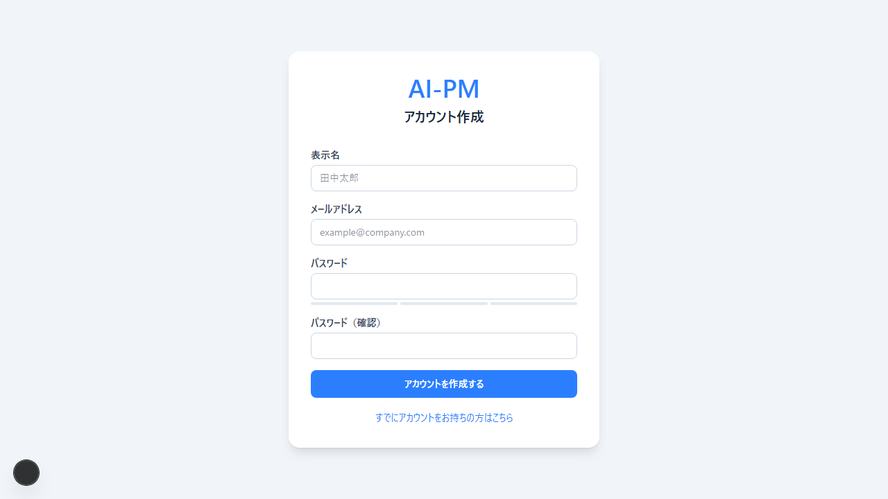

3. [認証] パスワードリセット依頼 | 01-03_パスワードリセット依頼画面.png
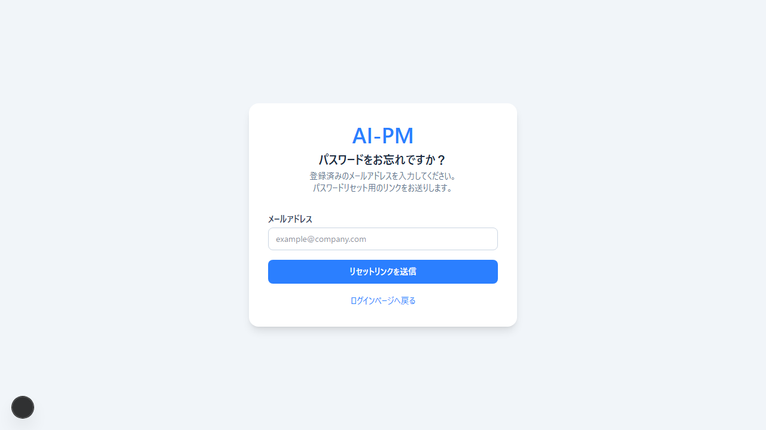

4. [認証] パスワードリセット入力 | 01-04_パスワードリセット画面.png

5. [認証] ログイン成功→ダッシュボード | 01-05_ログイン成功_ダッシュボード.png


6. [プロジェクト一覧] 日本語ステータスバッジ表示 | 02-01_プロジェクト一覧_日本語ステータスバッジ.png


7. [プロジェクト一覧] 進捗バー表示（パーセント） | 02-02_プロジェクト一覧_進捗バー.png


8. [プロジェクト一覧] キーワード検索 | 02-03_プロジェクト一覧_キーワード検索.png
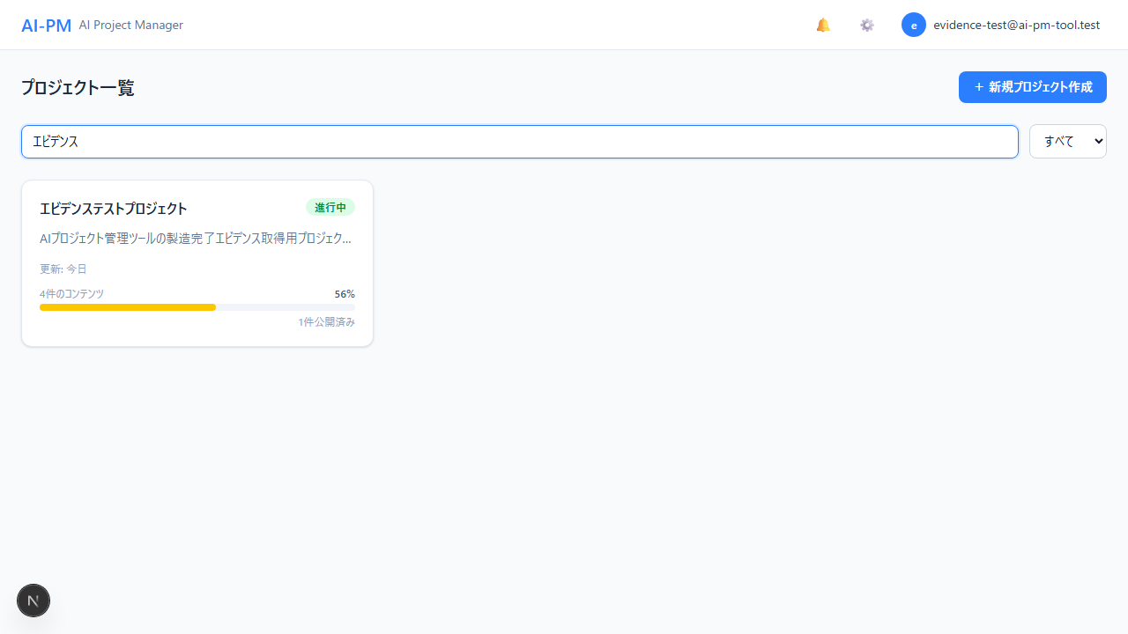

9. [プロジェクト一覧] ステータスフィルター | 02-04_プロジェクト一覧_ステータスフィルター.png


10. [プロジェクト管理] 新規プロジェクト作成 | 03-01_新規プロジェクト作成フォーム.png
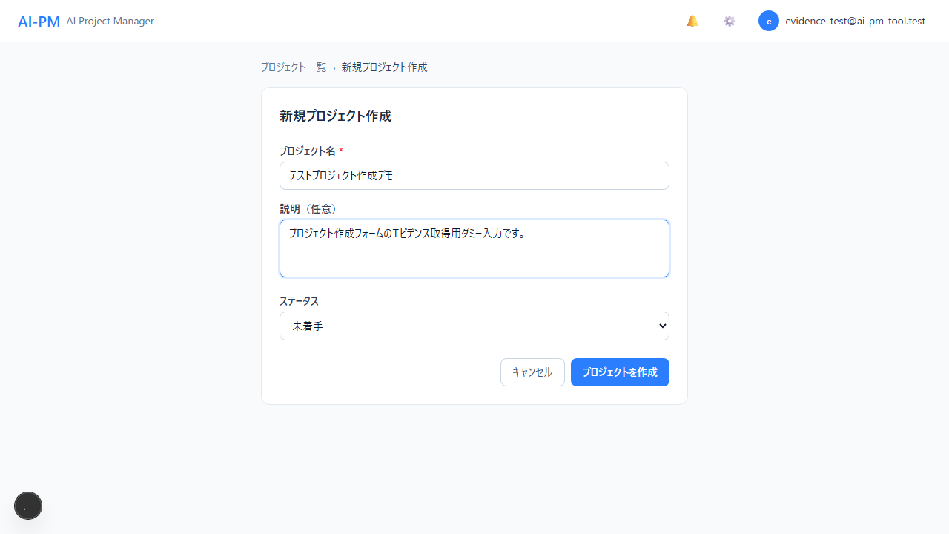

11. [プロジェクト管理] プロジェクト詳細表示 | 03-02_プロジェクト詳細ページ.png


12. [プロジェクト管理] プロジェクト編集 | 03-03_プロジェクト編集フォーム.png
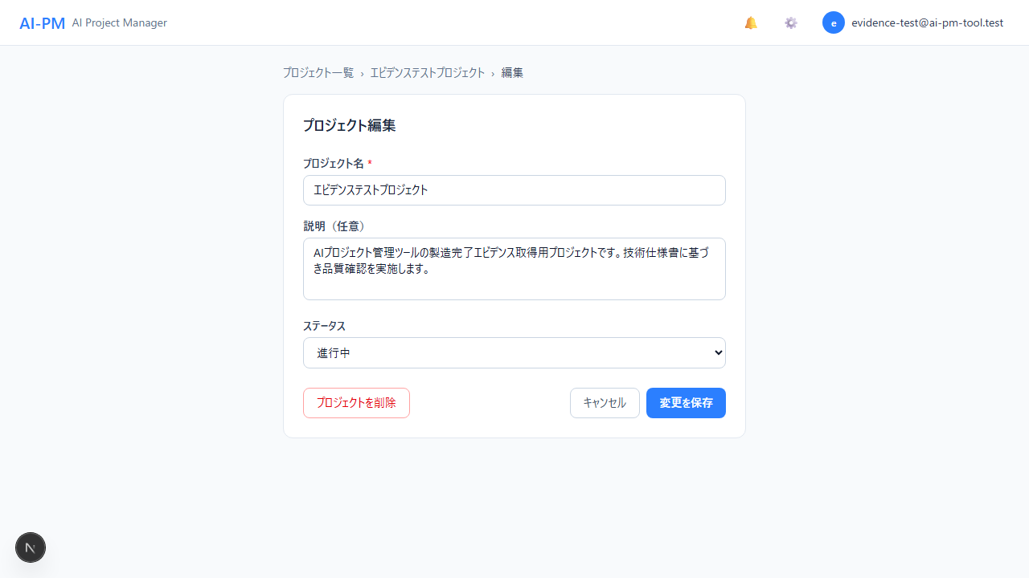

13. [プロジェクト管理] コンテンツ一覧テーブル | 03-04_コンテンツ一覧テーブル.png


14. [コンテンツ管理] コンテンツ追加フォーム | 04-01_コンテンツ追加フォーム.png
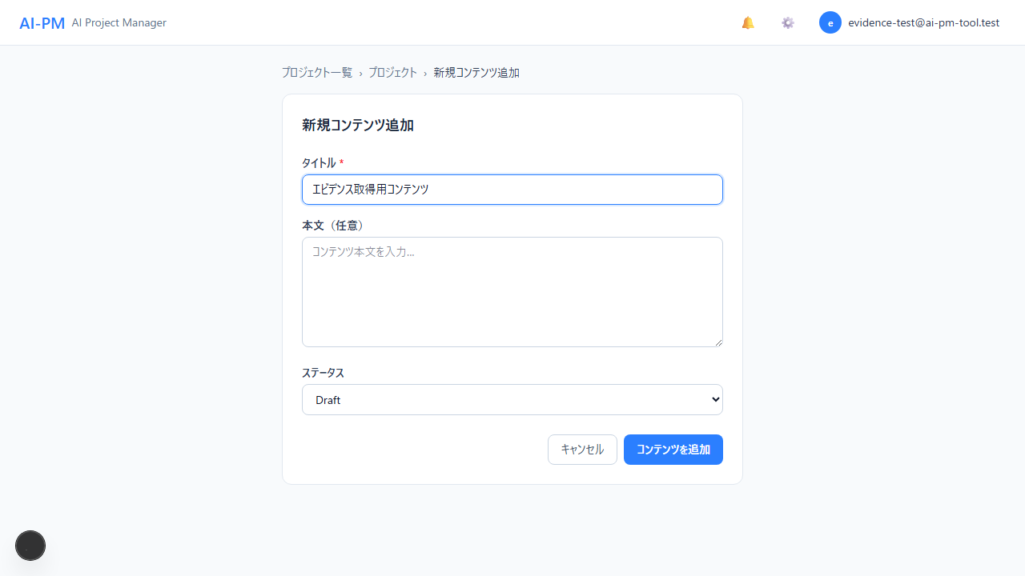

15. [コンテンツ管理] コンテンツ詳細・編集エリア | 04-02_コンテンツ詳細編集エリア.png
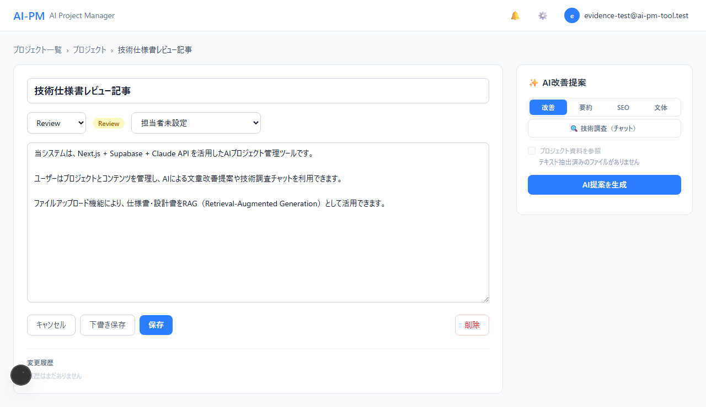

16. [コンテンツ管理] ステータス・担当者管理 | 04-03_コンテンツ編集_ステータス担当者.png


17. [AI機能] AI改善提案（改善タブ） | 05-01_AI改善提案_改善タブ.png


18. [AI機能] AI改善提案（要約タブ） | 05-02_AI改善提案_要約タブ.png
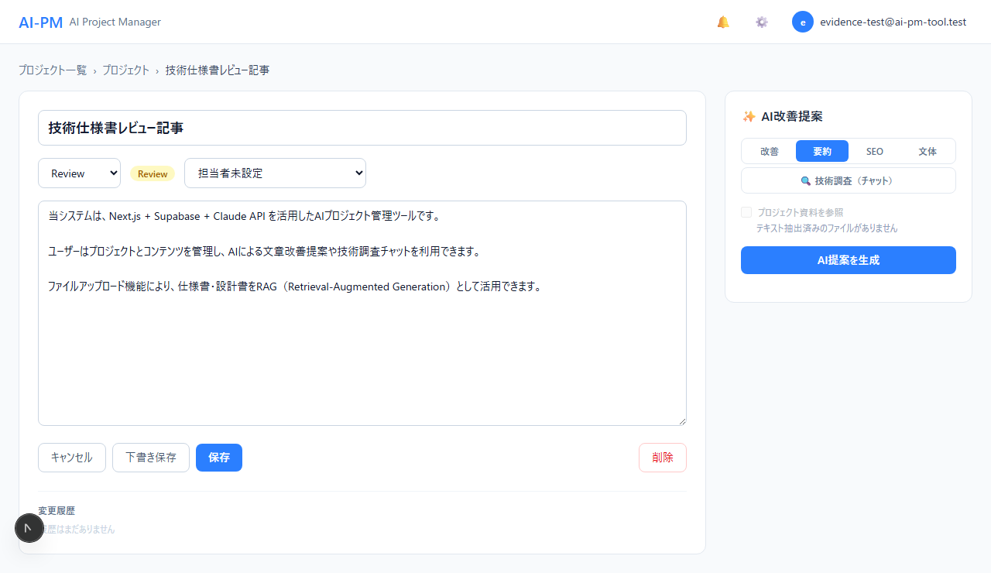

19. [AI機能] AI改善提案（SEOタブ） | 05-03_AI改善提案_SEOタブ.png
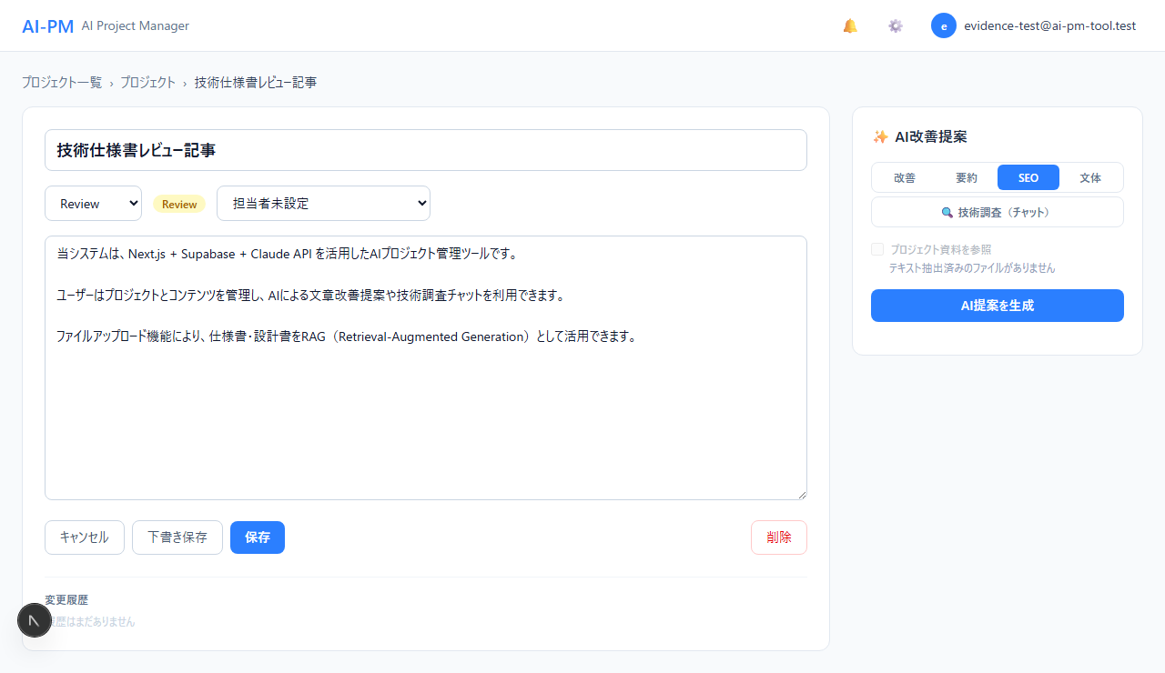

20. [AI機能] AI改善提案（文体タブ） | 05-04_AI改善提案_文体タブ.png
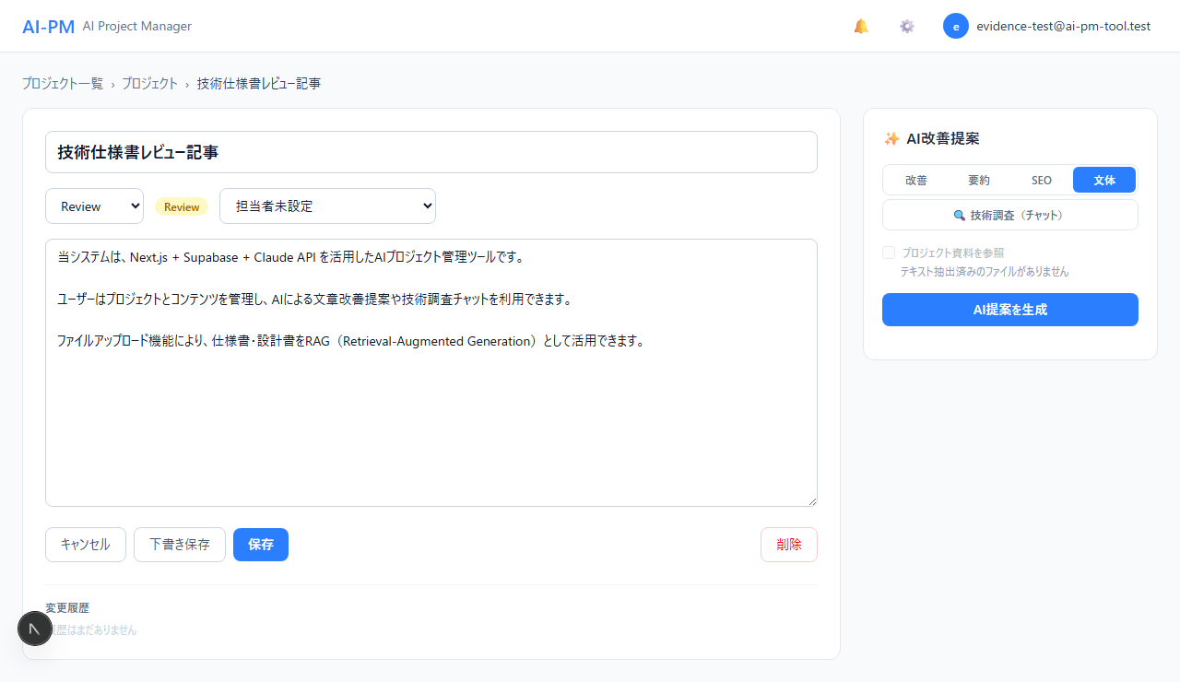

21. [AI機能] 技術調査チャット（初期状態） | 05-05_技術調査チャット_初期状態.png
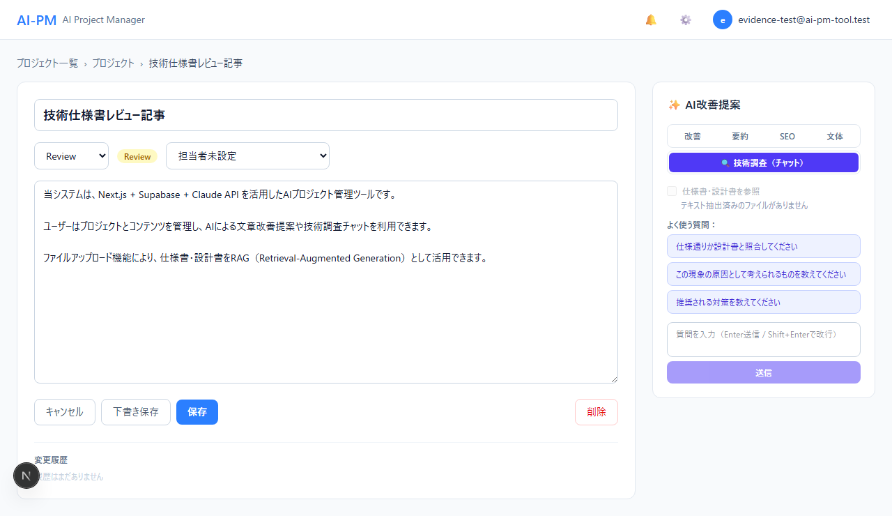

22. [AI機能] 技術調査チャット（入力） | 05-06_技術調査チャット_入力状態.png
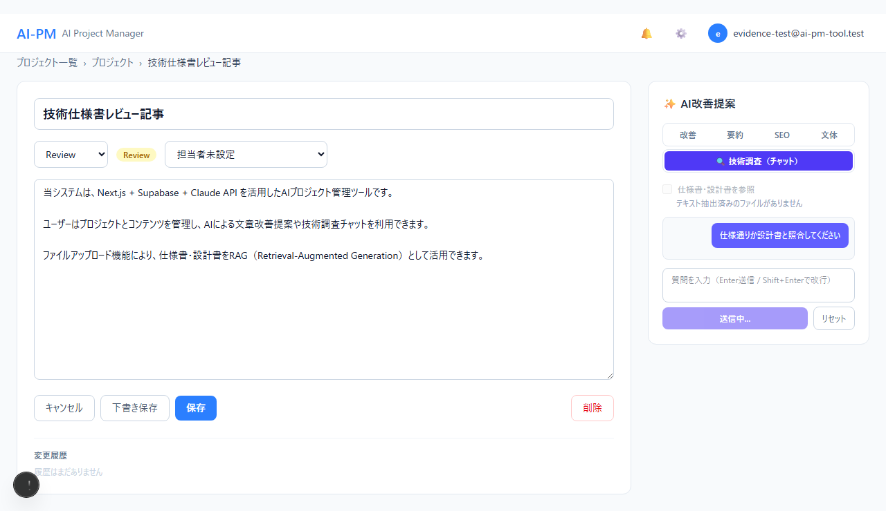

23. [AI機能] RAGファイル選択パネル | 05-07_RAGファイル選択パネル.png
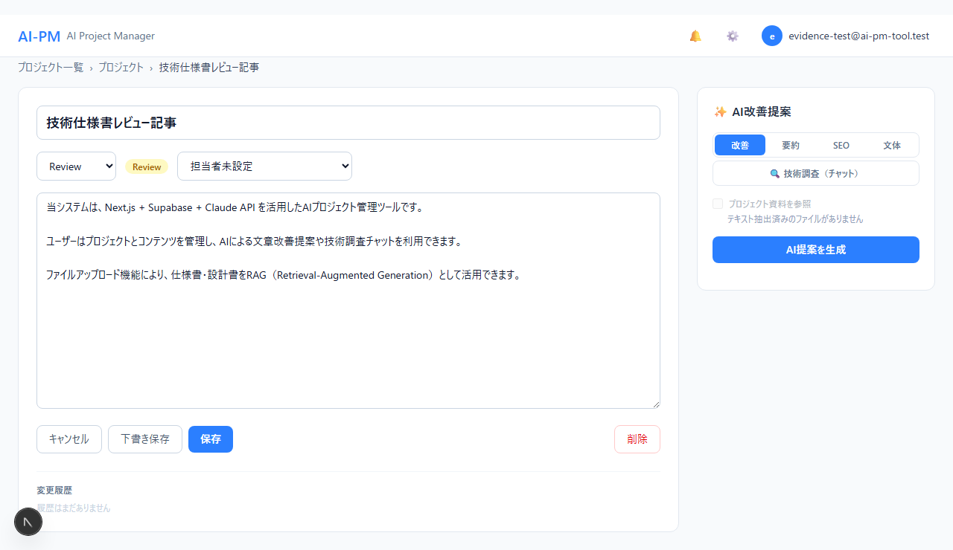

24. [ファイル管理] ファイルアップロードセクション | 06-01_ファイルアップロードセクション.png

25. [設定] プロフィール設定 | 07-01_プロフィール設定.png
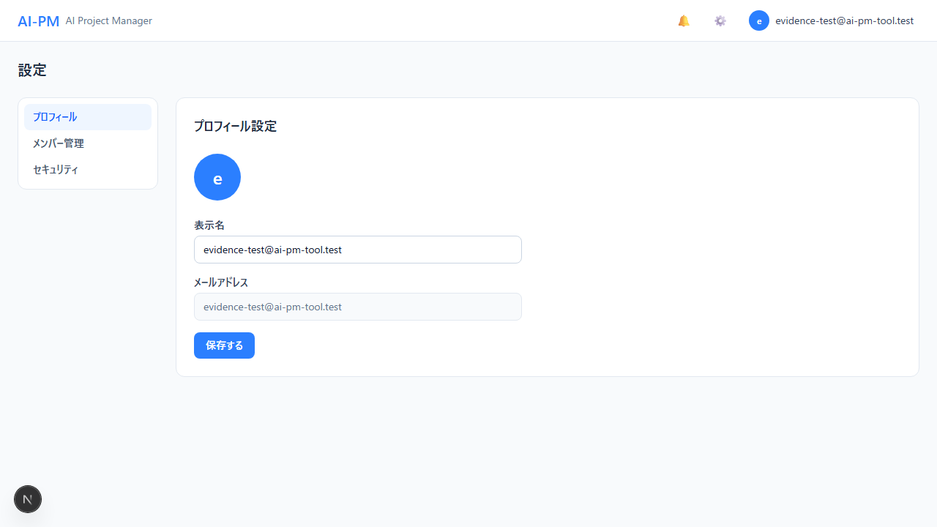

26. [設定] メンバー管理画面 | 07-02_メンバー管理画面.png
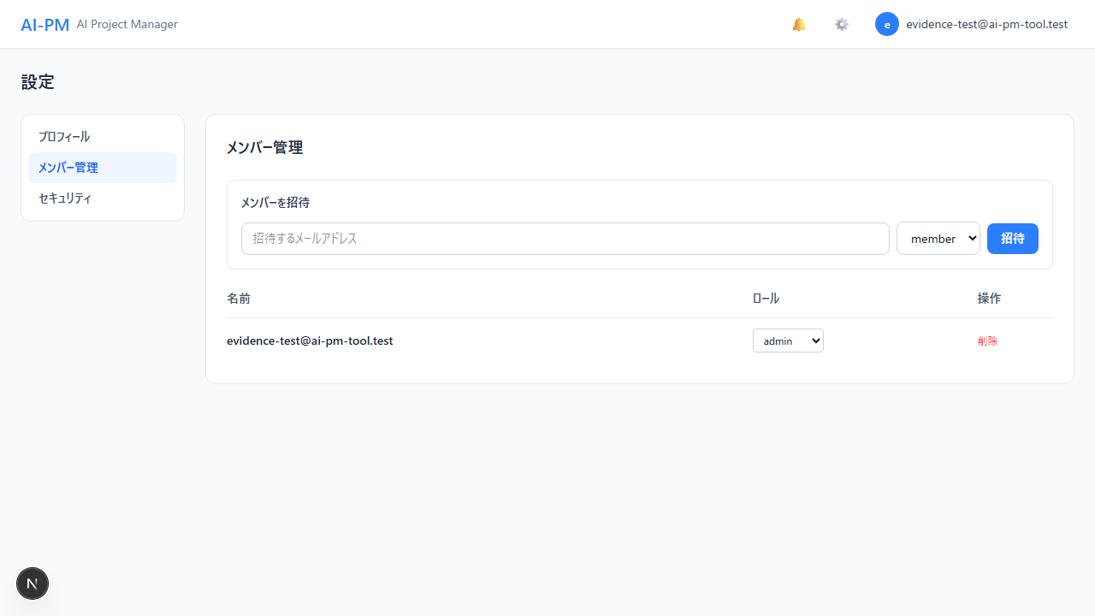

27. [設定] セキュリティ設定（PW変更） | 07-03_セキュリティ設定_パスワード変更.png
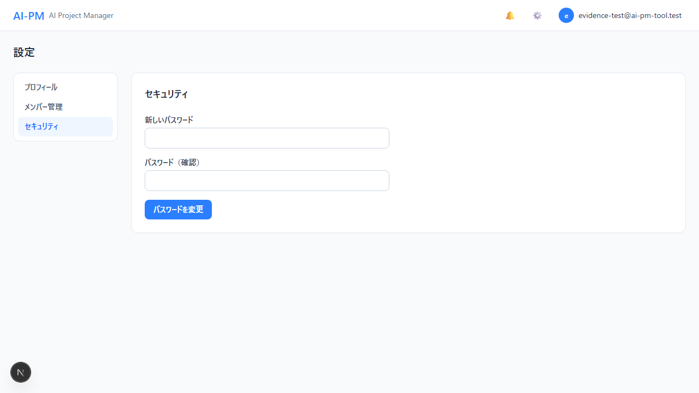

28. [設定] メンバー招待フォーム | 07-04_メンバー招待フォーム入力.png
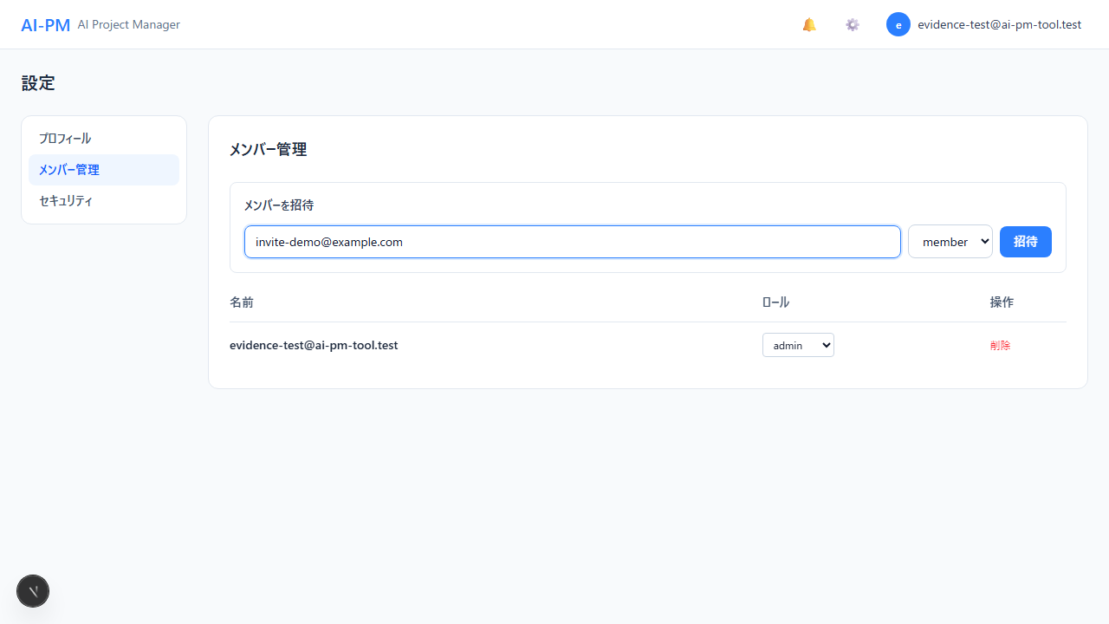

29. [UIコンポーネント] Toast通知 | 08-01_Toast通知メッセージ.png
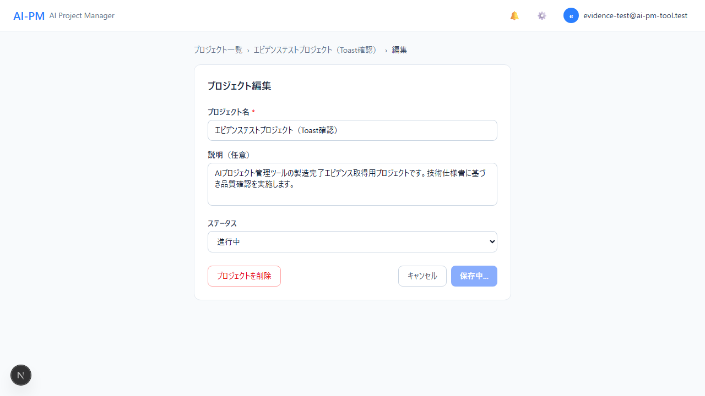

30. [UIコンポーネント] ステータスバッジ一覧 | 08-02_ステータスバッジ一覧.png


31. [UIコンポーネント] ロール制限（管理者メニュー） | 08-03_ロール制限_管理者メニュー.png


32. [UIコンポーネント] ブレッドクラムナビゲーション | 08-04_ブレッドクラムナビゲーション.png


33. [総合確認] ダッシュボード全体 | 09-01_ダッシュボード全体表示.png


34. [総合確認] コンテンツ詳細全体（AIパネル込み） | 09-02_コンテンツ詳細全体_AIパネル.png


35. [総合確認] プロジェクト詳細全体 | 09-03_プロジェクト詳細全体.png

